育児休業手当金請求書
 | 育児休業手当金(変更)請求書 |  |  |  |  |  |  |  |  |  |  |  | １歳前

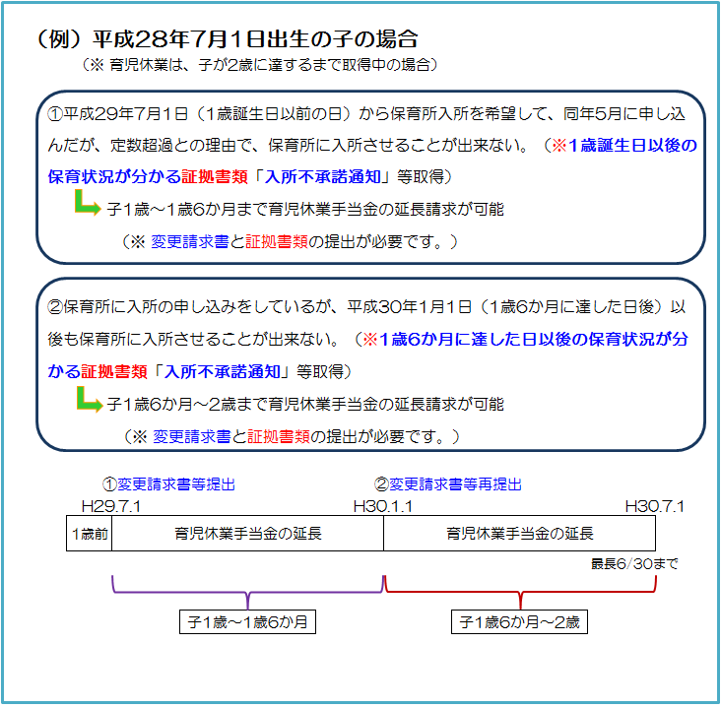
 |  |  |  |  |  |  |  |  |  |  |  |  | １歳２か月前(パパママ育休プラス)

組合員証 | 記 号 |  |  | 組合員 | ﾌﾘｶﾞﾅ |  |  |  |  |  |  | 所属機関 | 名 称
 |  |  |  |  | 氏 名
 | 番 号 |  |  |  |  |  |  |  |  |  |  |  | 所在地
個人番号 ※ |  |  |  |  |  |  |  |  |  | ※ 組合員証記号･番号を記入の場合は不要です。
育児休業に係る子の生年月日 |  |  |  |  |  |  |  |  |  |  | 標準報酬 等級・月額 |  |  | 第 | 等級
請求期間の給与報酬等の有無 |  |  |  |  |  |  | 有 （＊） |  | 無 |  |  |  |  |  |  | 円
 |  |  |  |  |  | （＊）育児休業期間に給与報酬等が支払われた場合、報酬支給証明書を別途添付してください。

〇 | 子の出生から８週間以内の休業

育児休業期間 |  |  |  |  |  |  |  |  |  |  |  | ～
育児休業手当金請求期間 |  |  |  |  |  |  |  |  |  |  |  | ～
育児休業期間 （変更後/２回目） |  |  |  |  |  |  |  |  |  |  |  | ～
育児休業手当金請求期間 （変更後/２回目） |  |  |  |  |  |  |  |  |  |  |  | ～

〇 | 子の出生から８週間超～１歳（１歳２か月）に達するまでの休業

育児休業期間 |  |  |  |  |  |  |  |  |  |  |  | ～
育児休業手当金請求期間 |  |  |  |  |  |  |  |  |  |  |  | ～
育児休業期間 （変更後/２回目） |  |  |  |  |  |  |  |  |  |  |  | ～
育児休業手当金請求期間 （変更後/２回目） |  |  |  |  |  |  |  |  |  |  |  | ～

 | 上記のとおり請求（変更請求）します。
 |  | 熊本県市町村職員共済組合理事長 様
 |  |  | 令和 年 月 日
 |  |  |  | 請 求 者 （組合員） |  |  |  | 住所

 |  |  |  |  |  |  |  | 氏名

 | 上記の記載事項は事実と相違ないものと認めます。
 |  |  | 令和 年 月 日
 |  |  |  | 所属所長 |  |  |  | 職名

 |  |  |  |  |  |  |  | 氏名

注1）請求期間は、育児休業に係る子の満1歳の誕生日の前日（※パパ・ママ育休プラスの場合は、1歳2か月に達する日）までです。
注2）パパママ育休プラスに該当する場合は、「１歳」を「１歳２か月」に読み替えてください。

共済組合受付欄
共済組合使用欄（以下には記入しないでください。）
決定伺 |  |  |  |  |  | 課 長 |  | 課長補佐 | 係 長 |  |  | 係 員
下記のとおり決定してよろしいか。

決定額 |  |  |  |  | 円

